关系图
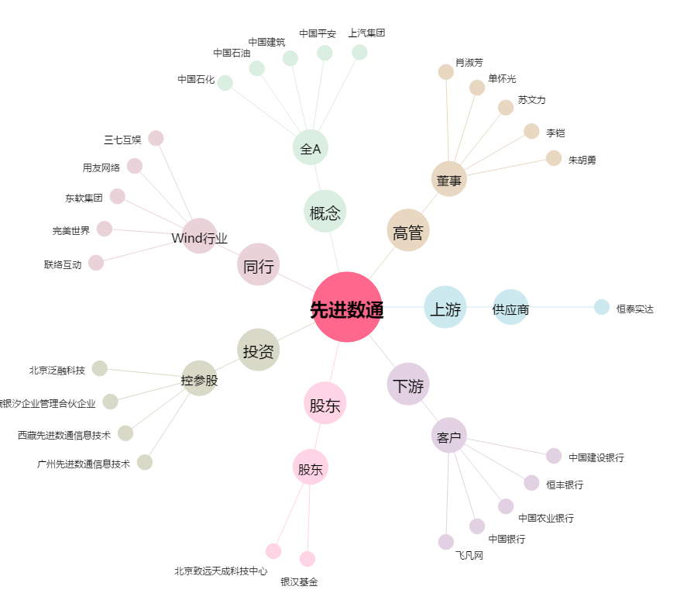
先进数通[300541.SZ] - 关系概览图

